Formulas
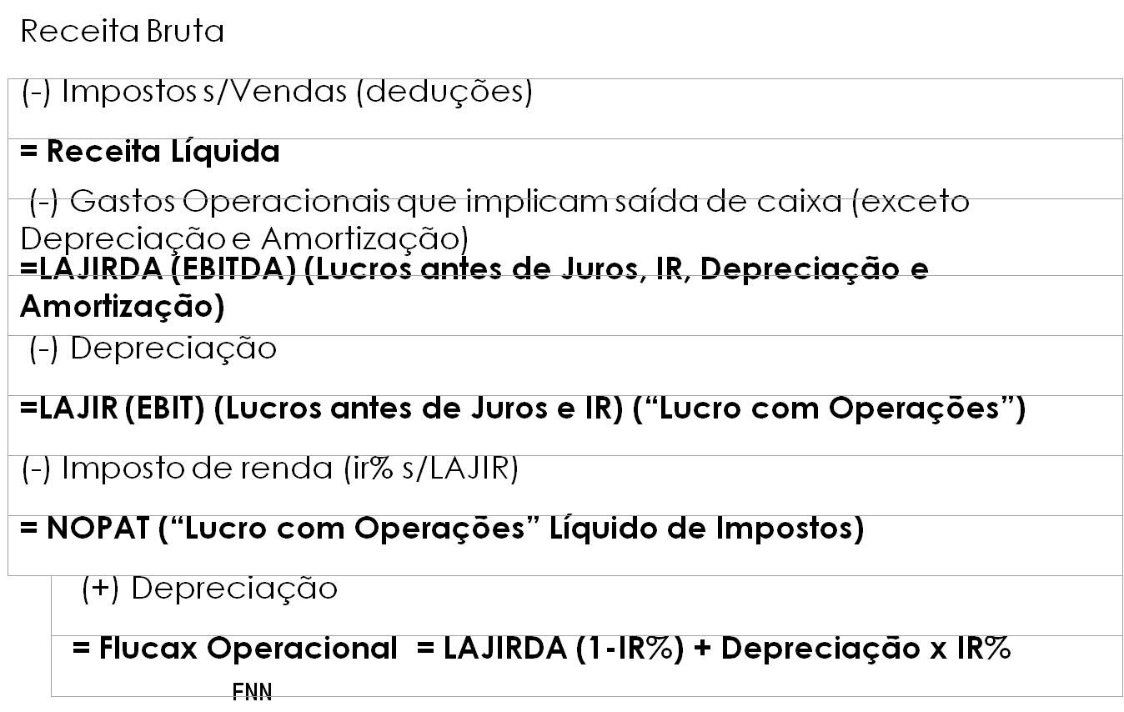
Receita Bruta
(-) Impostos s/Vendas
= Receita Líquida
(-) Gastos que implicam saída de caixa(sem depreciação)
= LAJIRDA
(-) Depreciação
= LAJIRDA
(-) IR
= LAIR
+ Depreciação
= Fluxo de Caia Operacional

Fluxo de Caixa Operacional
= LAJIRDA(1-ir%) + Depreciaçãoxir%

